2020_07_data
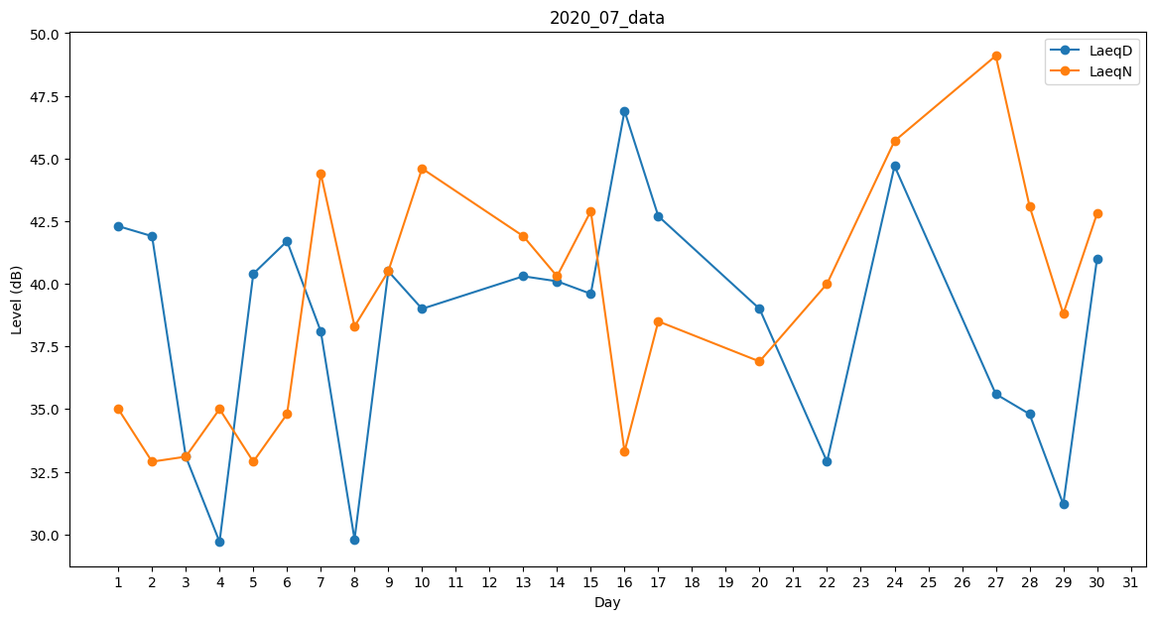
Day | LaeqD | LaeqN
1 | 42.3 | 35
2 | 41.9 | 32.9
3 | 33.1 | 33.1
4 | 29.7 | 35
5 | 40.4 | 32.9
6 | 41.7 | 34.8
7 | 38.1 | 44.4
8 | 29.8 | 38.3
9 | 40.5 | 40.5
10 | 39 | 44.6
11 | 36.1 | 0
12 | 0 | 34.4
13 | 40.3 | 41.9
14 | 40.1 | 40.3
15 | 39.6 | 42.9
16 | 46.9 | 33.3
17 | 42.7 | 38.5
18 | 0 | 40.1
19 | 0 | 38.8
20 | 39 | 36.9
21 | 0 | 37.7
22 | 32.9 | 40
23 | 0 | 42.5
24 | 44.7 | 45.7
25 | 40.4 | 0
26 | 37.9 | 0
27 | 35.6 | 49.1
28 | 34.8 | 43.1
29 | 31.2 | 38.8
30 | 41 | 42.8
31 | 39.1 | 0

